Tabelle1
Jahr | Paris | London | Berlin | Wien | Prag | Rom
2018 | 33000 | 83000 | 110000 | 59000 | 58000 | 84000 | Hinweis: Der Python-Code funktioniert nur, wenn
2019 | 45000 | 82000 | 119000 | 69000 | 49000 | 80000 | Python für Excel zur Verfügung steht.
2020 | 53000 | 76000 | 112000 | 64000 | 40000 | 89000 | Stand April 2024 war diese Funktion noch in der Testphase
2021 | 46000 | 64000 | 109000 | 53000 | 32000 | 78000 | und konnte nur in einem Insider-Build unter Windows
2022 | 37000 | 73000 | 111000 | 46000 | 38000 | 77000 | ausprobiert werden.
2023 | 28000 | 86000 | 108000 | 46000 | 48000 | 82000
2024 | 17000 | 79000 | 105000 | 48000 | 50000 | 94000

Excel-Wert: | 66333.333333

Python-Objekt:
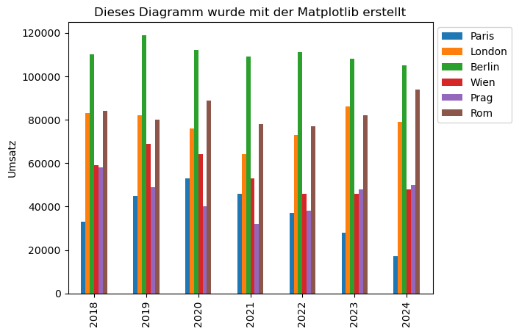
Diagramm:

